充值功能
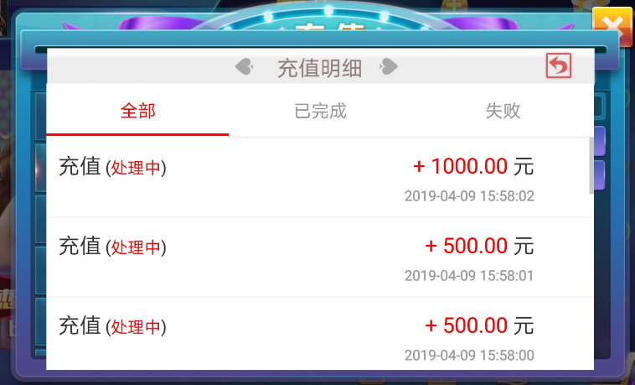
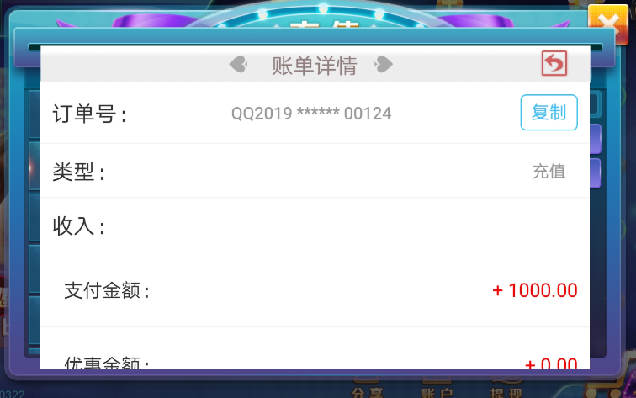
一、 | 充值界面
 | 注意：充值界面为1335*750（16：9）的大小
1 | 第一类界面参考：转账or第三方等充值
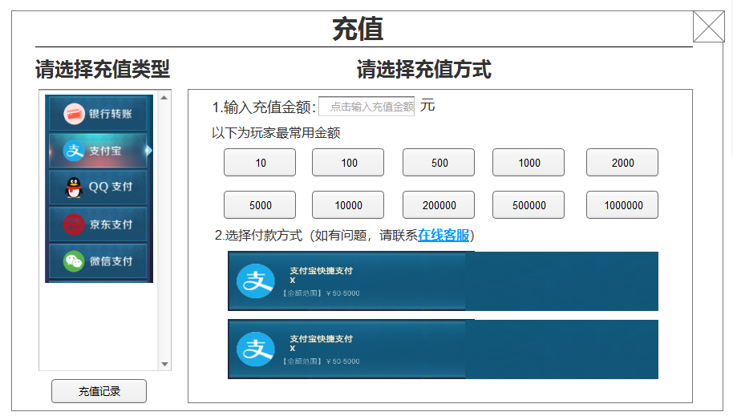
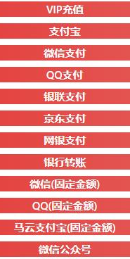
 |  | VIP充值
 |  | 支付宝
 |  | 微信支付
纯色按钮，里面内容程序填写
 |  | QQ支付
具体有的类型，美术需要画按钮
 |  | 银联支付
 |  | 京东支付
 |  | 网银支付
 |  | 银行转账
 |  | 微信支付(固定额度)
 |  | QQ支付(固定金额)
这是一个滚动框，具体内容来自业主配置
 |  | 支付宝(固定金额)
 |  | 微信公众号

2 | 第二类界面参考：固定额度充值
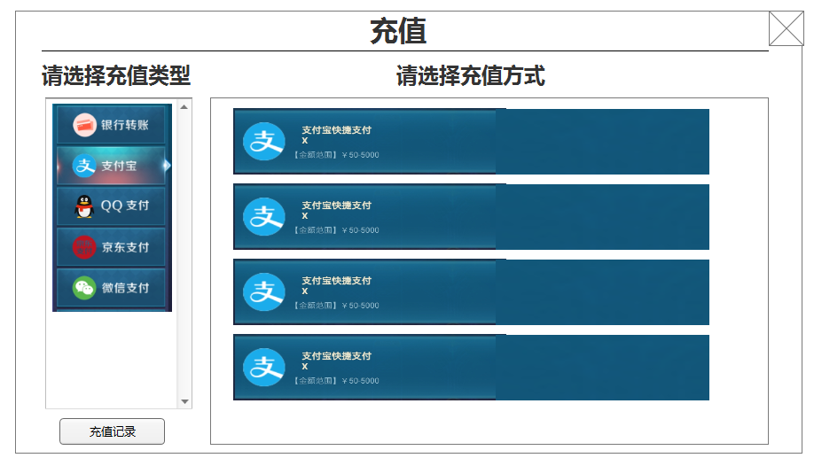
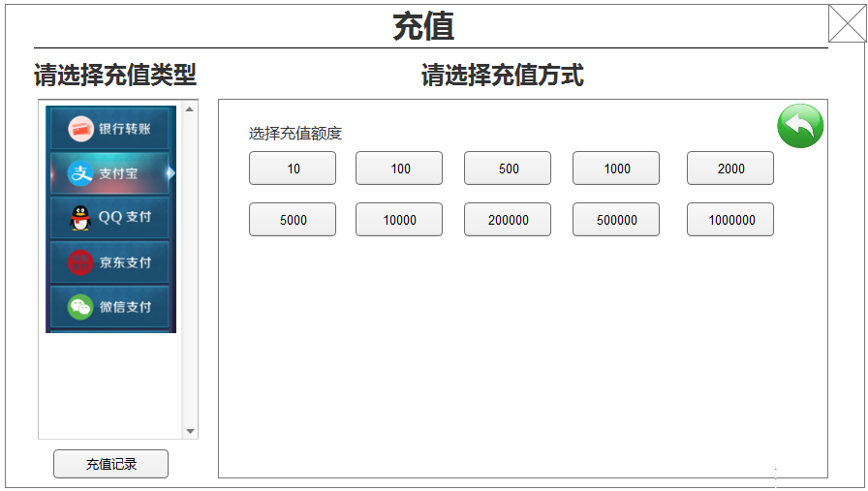

纯色按钮，内容是业主配置的

这是一个滚动框，具体内容来自业主配置

3 | 第三类界面参考：VIP充值

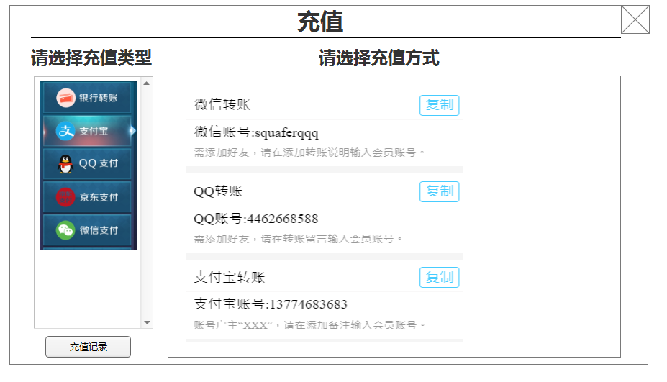

这是一个滚动框，具体内容来自业主配置

复制按钮：点击后把内容粘贴到系统粘贴面板上

单独弹窗示例
活动框=活动区面板
里面需要容纳生成二维码等文字+图片（程序生成或者直接显示图）
活动框内显示二维码示例
4 | 其他步骤处理
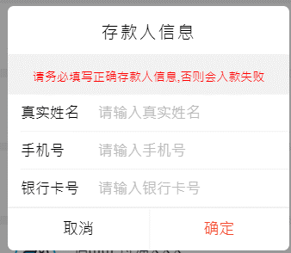
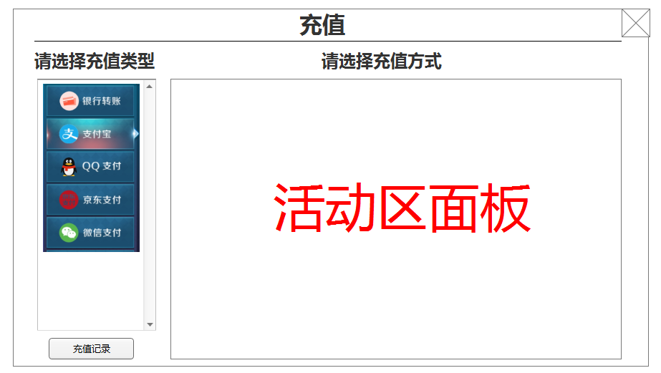
单独弹窗示例，可以考虑改窄一些
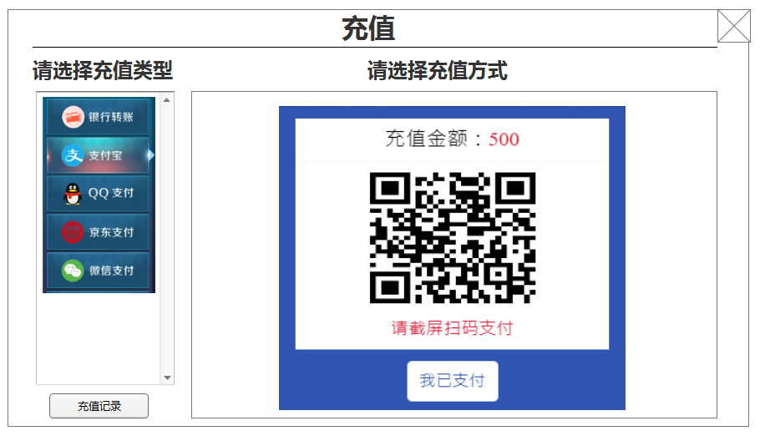
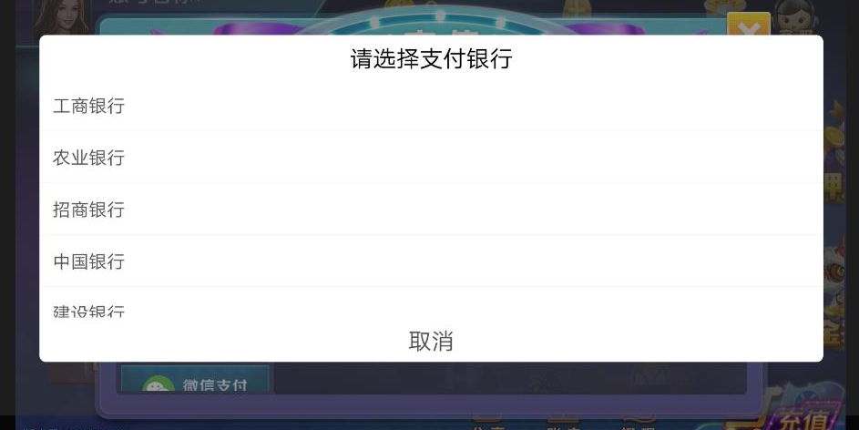

5 | 其他问题
 | ①充值记录界面优化（这个要与兑换记录界面统一，并且不希望分为两个界面，希望能在一个界面完成）
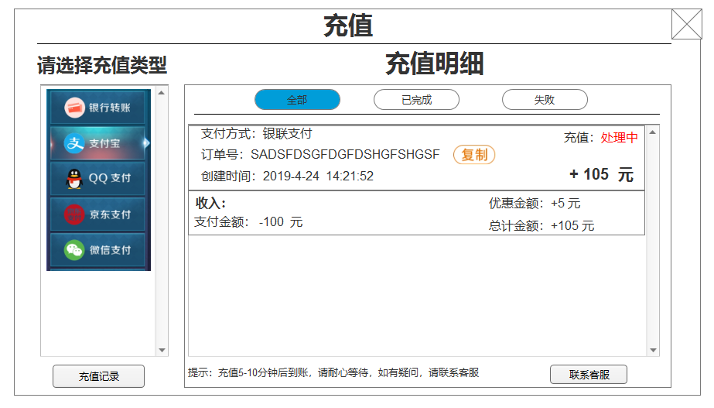

6 | 参考图

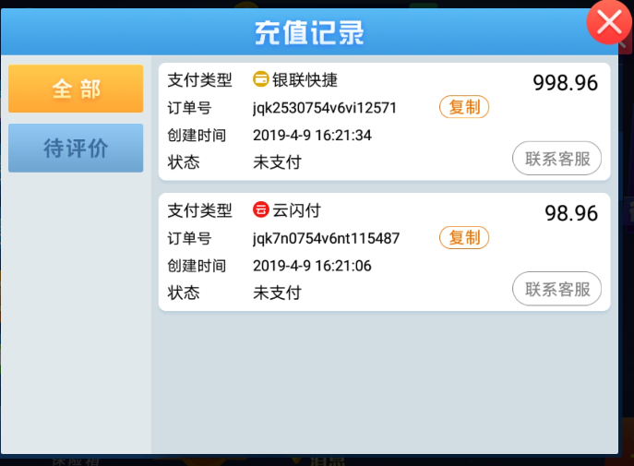
超凡娱乐参考

现在游戏内界面
现在游戏内界面

